データ例
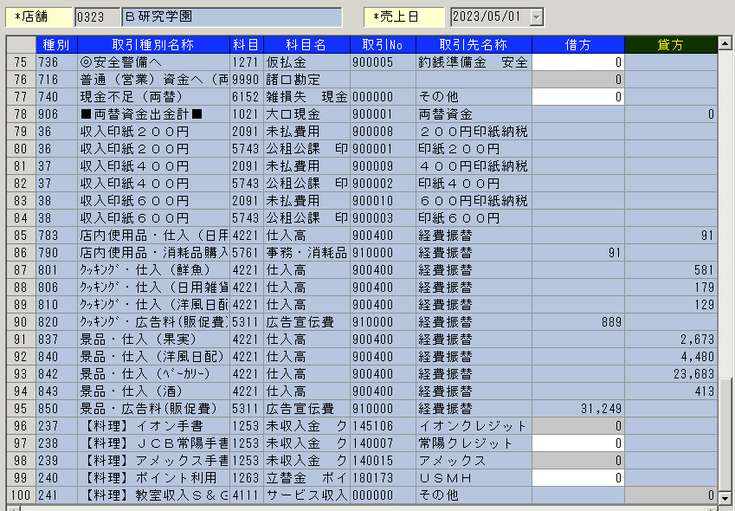
データ取込み例

 | 店舗会計金額は仕入金額を集計

店番 | 発生日 | 経費コード |  |  | 商品 | ＰＬＵ | 個数 | 単価 |  | 原価 |  |  | 店内使用画面項目 |  | 経費コード
323 | 20230501 | 101 | 店内使用品 | （１）消耗品購入 | 6076546 | 4904118621453 | 1 | 138 | 138 | 91 | 91 |  | 店内使用品 | （１）消耗品購入 | 0101
323 | 20230501 | 202 | クッキング | （１）広告料（販促費） | 1180564 | 203219000000 | 2 | 398 | 796 | 0 | 0 |  |  | （２）試食他（販促費） | 0102
323 | 20230501 | 202 | クッキング | （１）広告料（販促費） | 6071455 | 4901670052411 | 1 | 328 | 328 | 179 | 179 |  |  | （３）薬、制服、クリーニング | 0103
323 | 20230501 | 202 | クッキング | （１）広告料（販促費） | 10970220 | 248624 | 1 | 212 | 212 | 129 | 129 |  |  | （４）その他委経費 | 0104
323 | 20230501 | 303 | 景品 | （１）広告料（販促費） | 7334820 | 239004 | 1 | 300 | 300 | 300 | 300 |  | クッキング | （１）広告料（販促費） | 0202
323 | 20230501 | 303 | 景品 | （１）広告料（販促費） | 7334839 | 239011 | 6 | 500 | 3000 | 500 | 3000 |  | 景品 | （１）広告料（販促費） | 0303
323 | 20230501 | 303 | 景品 | （１）広告料（販促費） | 10338257 | 263344 | 56 | 150 | 8400 | 80 | 4480 |  | スーパーマーケットツアー | （１）食育ツアー | 0405
323 | 20230501 | 303 | 景品 | （１）広告料（販促費） | 34200433 | 246552 | 10 | 150 | 1500 | 80 | 800 |  |  | （２）料理教室 | 0406
323 | 20230501 | 303 | 景品 | （１）広告料（販促費） | 34200727 | 245463 | 267 | 150 | 40050 | 81.3 | 21707.1
323 | 20230501 | 303 | 景品 | （１）広告料（販促費） | 35066508 | 288804 | 4 | 80 | 320 | 14.86 | 59.44 | 59
323 | 20230501 | 303 | 景品 | （１）広告料（販促費） | 35066508 | 288804 | 2 | 80 | 160 | 14.86 | 29.72 | 29
323 | 20230501 | 303 | 景品 | （１）広告料（販促費） | 35900303 | 246767 | 2 | 100 | 200 | 98 | 196 | 196
323 | 20230501 | 303 | 景品 | （１）広告料（販促費） | 35910651 | 269100 | 6 | 100 | 600 | 21.6 | 129.6 | 129

